关系图
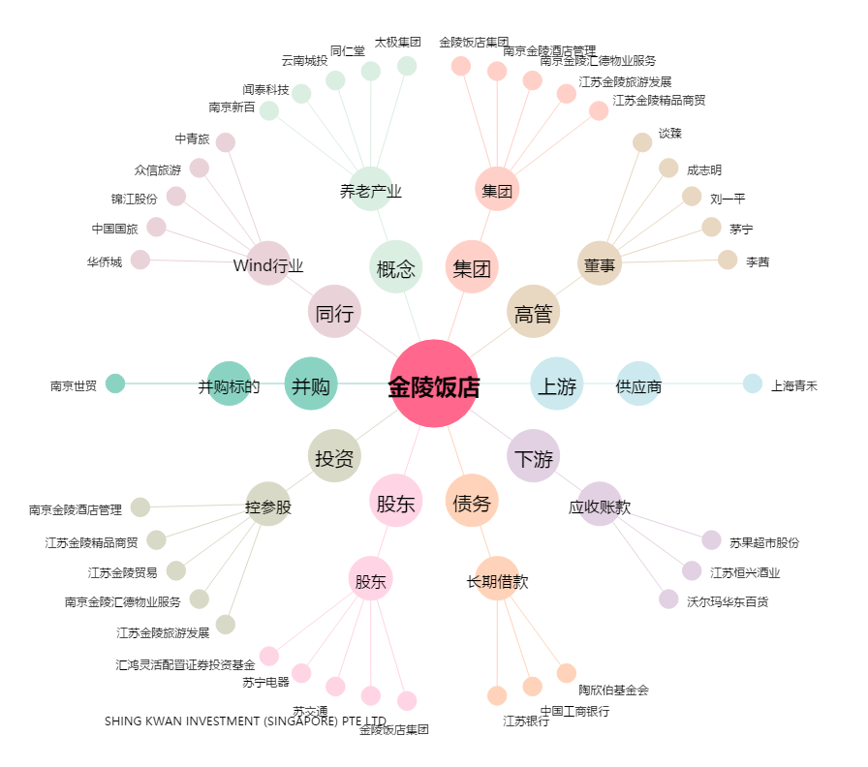
金陵饭店[601007.SH] - 关系概览图

